Portada
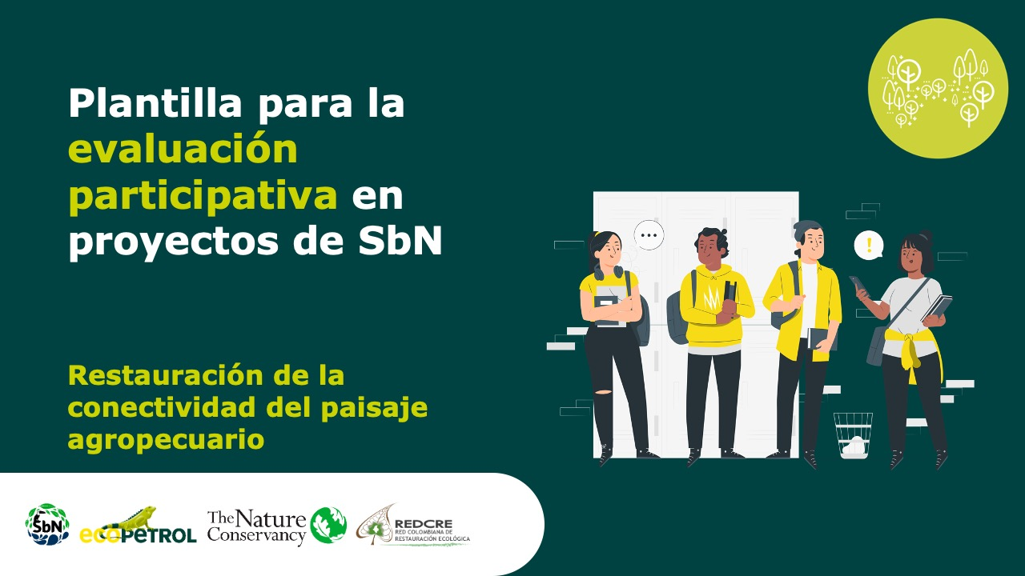

Forma correcta: Restauración de la conectividad del paisaje agropecuario

